Sheet1
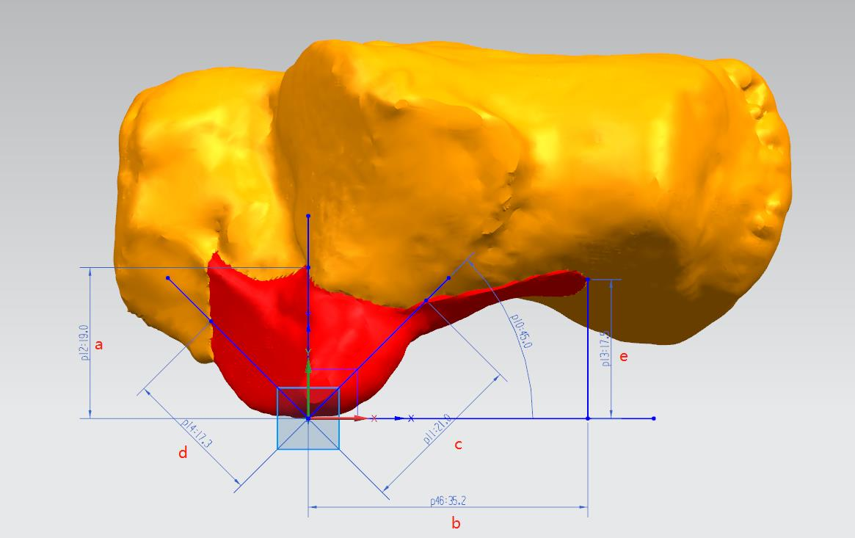
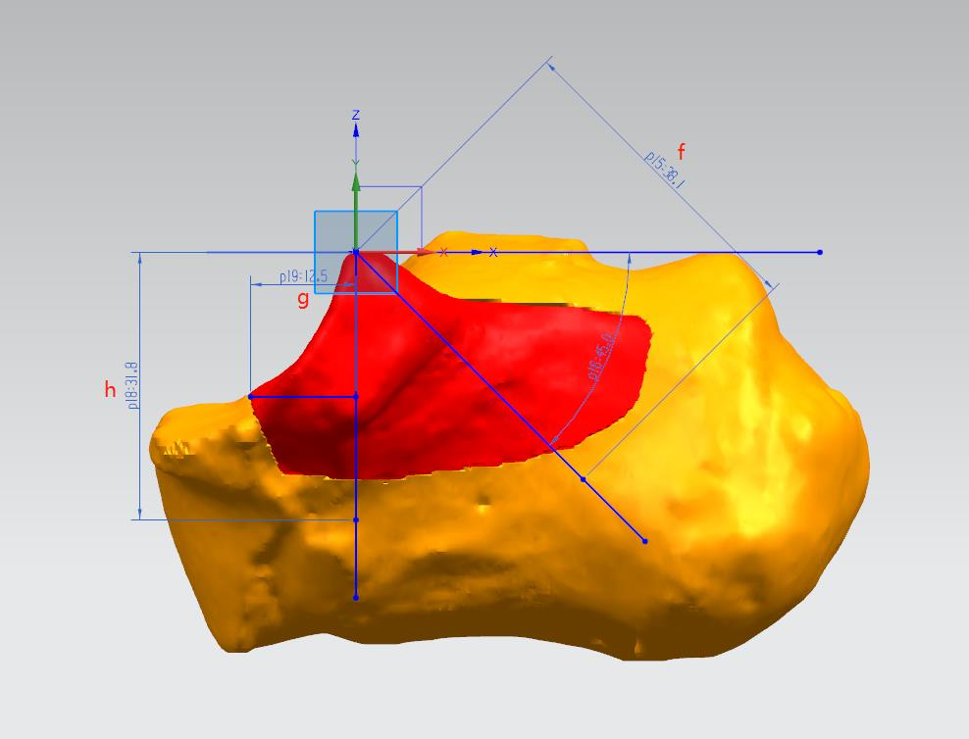
样本编号 位置编号 | 1 | 2 | 3 | 4 | 5 | 6 | 7 | 8 | 9 | 10 | 11 | 12 | 13 | 14 | 15 | 16 | 17 | 18 | 19 | 20 | 21 | 22 | 23 | 24 | 25 | 26 | 27 | 28 | 29 | 30 | 31 | 32 | 33
a | 19 | 23 | 20.4 | 17.1 | 17.7 | 20.3 | 20.3 | 15.6 | 14.8 | 16 | 15.8 | 15.1 | 21.3 | 16.6 | 13.8 | 18.6 | 16.2 | 13 | 14.7 | 19.1 | 17 | 19.2 | 13.1 | 20 | 18.5 | 17 | 18.5 | 15.7 | 17.8 | 19.2 |  |  |  | 17.48
b | 35.2 | 39.7 | 39.7 | 37.6 | 32 | 33 | 36 | 39.4 | 38.5 | 31.9 | 32.9 | 32.4 | 33.2 | 32.8 | 31.6 | 41 | 38.5 | 32.5 | 35.9 | 39 | 31.6 | 36.1 | 33.2 | 34.7 | 36 | 31 | 35.6 | 31.9 | 33.7 | 40.8 |  |  |  | 35.246666667
c | 21 | 31.4 | 30.6 | 18 | 38.5 | 17.2 | 22.9 | 26.3 | 24.6 | 14.4 | 14 | 21 | 26.5 | 23 | 27.6 | 20.3 | 20 | 12.1 | 21.2 | 25.1 | 28.2 | 14.3 | 15.7 | 25.3 | 26.6 | 15.5 | 15.2 | 26.3 | 22.3 | 25.6 |  |  |  | 22.356666667
d | 17.3 | 18.8 | 21.6 | 16.6 | 20 | 20.8 | 20.7 | 15.8 | 17.5 | 12.3 | 20 | 20.2 | 12.9 | 12.6 | 19.7 | 10.9 | 16.6 | 15.1 | 16.9 | 18 | 13.7 | 15.8 | 15.5 | 21 | 18.9 | 20.8 | 18.8 | 18.9 | 17.7 | 21.6 |  |  |  | 17.566666667
e | 17.5 | 12.8 | 19.5 | 14.4 | 21.2 | 16.8 | 16 | 21.2 | 20.7 | 16.1 | 14.5 | 17.9 | 20.6 | 18.6 | 17.1 | 18.4 | 14.4 | 16.6 | 17.6 | 14.8 | 16.4 | 14.8 | 14.3 | 15.7 | 17.4 | 16.3 | 14.2 | 16.8 | 12.4 | 15.6 |  |  |  | 16.686666667
f | 38.1 | 34.1 | 34.8 | 36.5 | 31.7 | 33.5 | 35.6 | 32.8 | 35.9 | 30.1 | 33 | 31.6 | 35.4 | 32.9 | 31.9 | 38.2 | 36 | 33.3 | 35.2 | 39.1 | 32.2 | 34 | 30.6 | 37.5 | 36.8 | 31.3 | 34.2 | 36.8 | 37.5 | 42 |  |  |  | 34.753333333
g | 12.5 | 14.5 | 17 | 12.2 | 14.7 | 15.2 | 15 | 11.3 | 12.7 | 9.6 | 14.4 | 14.3 | 9.7 | 9.6 | 14.6 | 8.4 | 11.9 | 10.9 | 12.5 | 12.9 | 10.1 | 11.7 | 11.2 | 14.9 | 13.5 | 15.1 | 13.6 | 13.6 | 12.6 | 15.6 |  |  |  | 12.86
h | 31.8 | 25.5 | 31.6 | 26.8 | 26.7 | 27.5 | 29 | 27 | 26 | 23.5 | 27.7 | 25 | 26.2 | 27 | 24.1 | 25.2 | 24.7 | 25 | 25.1 | 33 | 24.7 | 23.5 | 23.8 | 34.2 | 31 | 23.5 | 27.2 | 28.6 | 29.5 | 32.2 |  |  |  | 27.22

